Справка
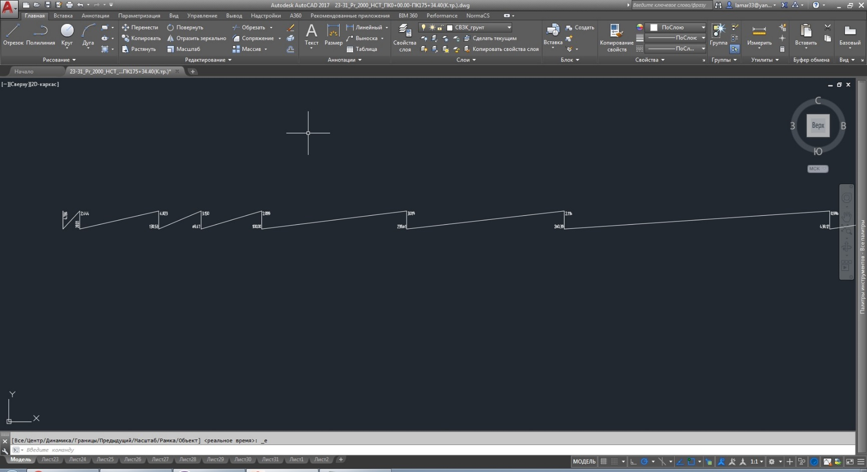
Расстановка знаков |  | Для определенимя высот и расстояний в масштабе 100, 2000 | 100
\ | + |  | 2000
/ | - |  | Нач. отм
0 - любой знак |  |  | Высота блока 15
 |  |  | Уклоны в %

 |  | Условие для извлечения
 |  | ЕСЛИ(C86=15; "-"; "+")

 |  |  | Заменить лисп
 |  | Для определенимя расстояний в масштабе 100, 500 | 100
 |  |  | 2000
 |  | для уклонов | 100/500
 |  | для отметок | 100/2000
Данные для отчета

